상품제안서
마그넷 펜트레이 | 상품코드: S05815

 |  |  |  |  |  |  | 02-713-8555 | www.synergygift.co.kr
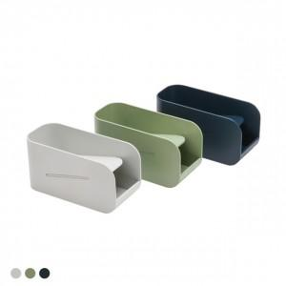 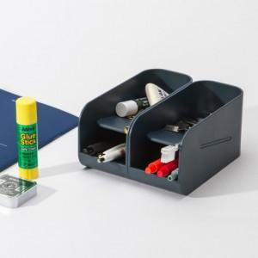 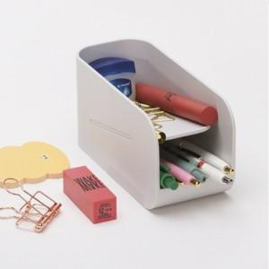

【상세/제작정보】 | 13도로 자연스럽게 기울어진 바닥면! 확장가능한 펜트레이

【인쇄/포장옵션】 | 실크 / 시판박스

【공급단가】 | 수량 | 100~ | 500~ | 1,000~ | 2,000~ | 3,000~
*VAT별도 | 단가 | 5,130원 | 4,940원 | 4,750원 | 4,560원 | 4,440원

【상품 URL】 | https://www.synergygift.co.kr:443/src/goods_detail.php?gdno=12737

